Tabelle1
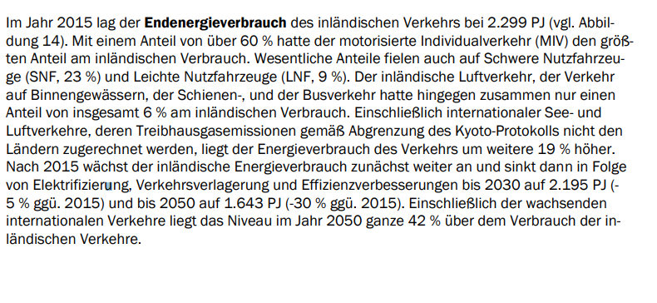
https://www.gruene-bundestag.de/fileadmin/media/gruenebundestag_de/themen_az/energie/gruene-metastudie-gas-nov-2019.pdf

Endenergieverbrauch Verkehr Gesamtwert
2005 | 718 TWh
2018 | 751 TWh

Klimaschutzziel
2030 | 649 TWh
2050 | 315 bis 458 TWh

keine Berrücksichtigung von Luft- und Schiffverkehr in dieser Studie

Annahme: hoher Anteil an Elektrofahrzeugen senken den Verbrauch aufgund des höhren Wirkungsgrades
für Modell heißt das ggf. Effizienzanpassung des spez. Modalverbrauchs -> höchstes Einsparpotential im Straßenpersonenverkehr -> bei Güterverkehr, Luft- und Schiffsverkehr eher weniger

Modalsplit:
2030 | Anstieg des Schienengüterverkehrs von 18 auf 23 %

https://www.electrive.net/2020/03/02/elektromobilitaet-bestand-waechst-auf-240-000-e-fahrzeuge/#:~:text=Das%20Kraftfahrt%2DBundesamt%20hat%20die%20Angaben%20zum%20Pkw%2DBestand%20ver%C3%B6ffentlicht.&text=Der%20Bestand%20wuchs%20laut%20Kraftfahrt,2%20auf%200%2C3%20Prozent.

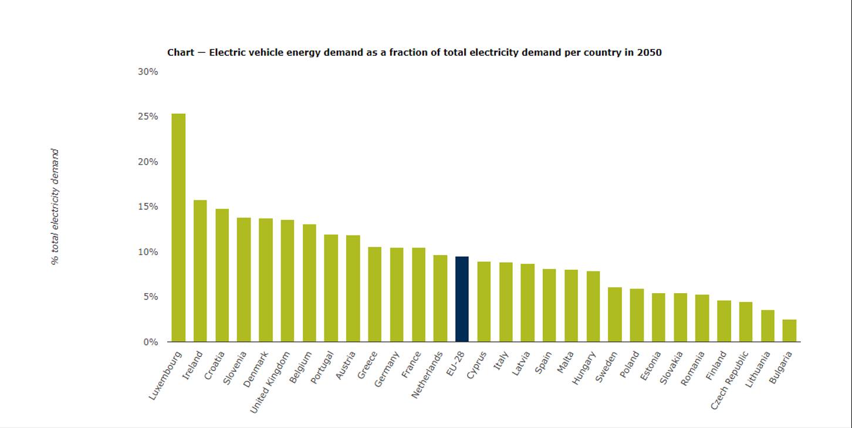

https://www.eea.europa.eu/data-and-maps/daviz/ev-share-of-total-electricity#tab-chart_1

https://www.bmwi.de/Redaktion/DE/Publikationen/Wirtschaft/klimagutachten.pdf?__blob=publicationFile&v=8

